상품제안서
애쉬데스크오거나이져 JW-1603 | 상품코드: S05798

 |  |  |  |  |  | 02-713-8555 | www.synergygift.co.kr
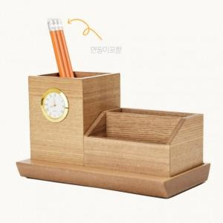 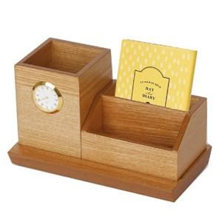

【상세/제작정보】 | .

【인쇄/포장옵션】 | 레이저 / 포장지포장

【공급단가】 | 수량 | 100~ | 500~ | 1,000~ | 3,000~
*VAT별도 | 단가 | 24,300원 | 23,400원 | 22,500원 | 21,600원

【상품 URL】 | https://www.synergygift.co.kr:443/src/goods_detail.php?gdno=7113

